Chi tiết địa chất
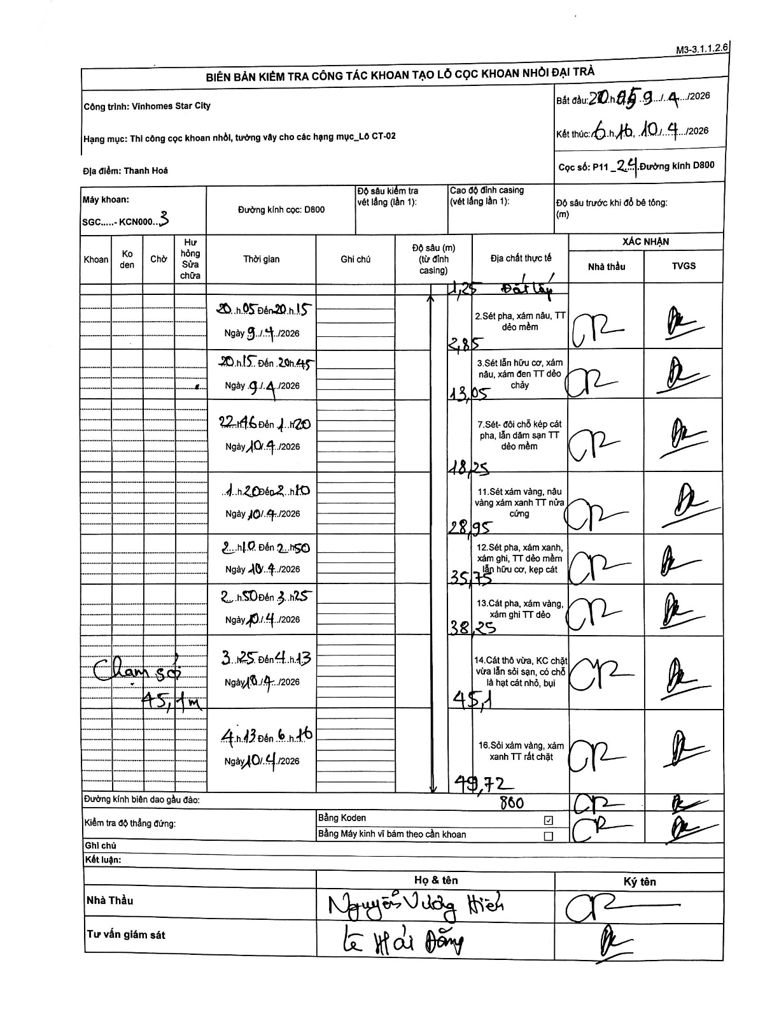
Dự án | Star City Thanh Hóa
Hạng mục | Thi công cọc khoan nhồi, tường vây cho các hạng mục_Lô CT-02
Tên bộ phận | Lô CT-02
Số hiệu cọc | P11_24
Tên Máy khoan | SGC-KCN0003
Đường kính | D800
Bắt đầu thi công | 20:05 09/04/2026
Kết thúc thi công | 06:16 10/04/2026

Địa chất TT | Đường kính | Mô tả lớp thiết kế | Từ (h) | Đến (h) | Cao độ từ | Cao độ đến | T.Gian (h) | Dài (m) | V (m/h) | Ghi chú
Đất lấp | D800 | Đất lấp | 20:05 09/04/2026 | 20:15 09/04/2026 | 0 | -1.25 | 0.17 | 1.25 | 7.5
2 | D800 | Sét pha, xám nâu, TT dẻo mềm | 20:05 09/04/2026 | 20:15 09/04/2026 | -1.25 | -2.85 | 0.17 | 1.6 | 9.6
3 | D800 | Sét lẫn hữu cơ, xám nâu, xám đen TT dẻo chảy | 20:15 09/04/2026 | 20:45 09/04/2026 | -2.85 | -13.05 | 0.5 | 10.2 | 20.4
4 | D800 | Sét- đôi chỗ kẹp cát pha, lẫn dăm sạn TT dẻo mềm | 22:16 10/04/2026 | 01:20 10/04/2026 | -13.05 | -18.25 | 3.07 | 5.2 | 1.7
5 | D800 | Sét xám vàng, nâu vàng xám xanh TT nửa cứng | 01:20 10/04/2026 | 02:10 10/04/2026 | -18.25 | -28.95 | 0.83 | 10.7 | 12.84
6 | D800 | Sét pha, xám xanh, xám ghi, TT dẻo mềm lẫn hữu cơ, kẹp cát | 02:10 10/04/2026 | 02:50 10/04/2026 | -28.95 | -35.75 | 0.67 | 6.8 | 10.2
7 | D800 | Cát pha, xám vàng, xám ghi TT dẻo | 02:50 10/04/2026 | 03:25 10/04/2026 | -35.75 | -38.25 | 0.58 | 2.5 | 4.29
8 | D800 | Cát thô vừa, KC chặt vừa lẫn sỏi sạn, có chỗ là hạt cát nhỏ, bụi | 03:25 10/04/2026 | 04:13 10/04/2026 | -38.25 | -45.1 | 0.8 | 6.85 | 8.56 | Chạm sỏi 45,1m
9 | D800 | Sỏi xám vàng, xám xanh TT rất chặt | 04:13 10/04/2026 | 06:16 10/04/2026 | -45.1 | -49.72 | 2.05 | 4.62 | 2.25

ẢNH BIÊN BẢN GỐC

